Pato
Silueta Pato
X | Y | Puntos tomados = 58
0.7 | 8 | Interpolación con n-1=57 puntos
1 | 8
1.5 | 8.25
2 | 8.75
2.25 | 9.25
2.75 | 9.35
3.25 | 9.25
4 | 9.1
4.5 | 8.8
5.25 | 8.75
6.1 | 8.9
6.75 | 9
7.5 | 9
8.1 | 9
9.1 | 8.9
10 | 8.5
11 | 8
11.75 | 7.75
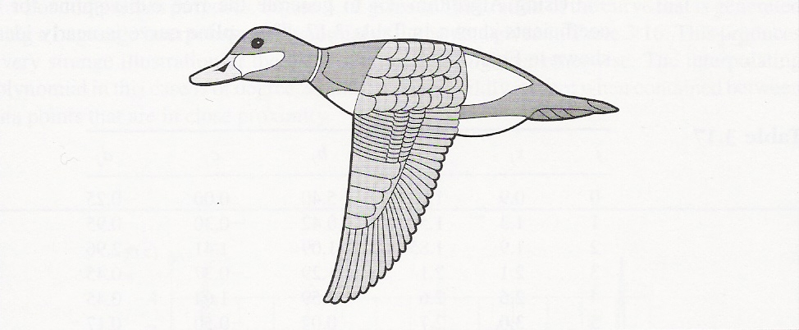
12.5 | 7.05
13 | 7
14 | 6.75
14.25 | 6.5
13.75 | 6.5
12.75 | 6.25
12 | 6.2
11.25 | 6.25
11 | 6
10.1 | 5.75
9.75 | 5.75
9 | 5.75
8.75 | 5
8.7 | 4.75
8.25 | 3.9
8.1 | 3.1
7.9 | 2.5
7.25 | 1.8
7 | 1.25
6.75 | 1
6.1 | 0.25
5.5 | 0
5 | 0
5 | 0.5
5.25 | 1.25
5.5 | 2.25
5.75 | 3.25
5.8 | 4.5
5.85 | 5.5
5.9 | 6.25
5.25 | 6.75
4.75 | 7.25
4.5 | 7.75
4 | 7.5
3.25 | 7.75
2.9 | 7.75
2.25 | 7.9
2 | 7.75
1.5 | 7.5
0.9 | 7.5

